Sheet1
 | Ảnh | Hãng | Tên | Giá | giá gốc | phần trăm giảm
1 | 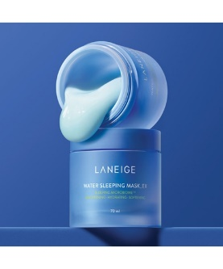 | Laneige | Laneige Water Sleeping Mask EX 70ml | 640.000 đ | 790.000 đ | 19%
2 | 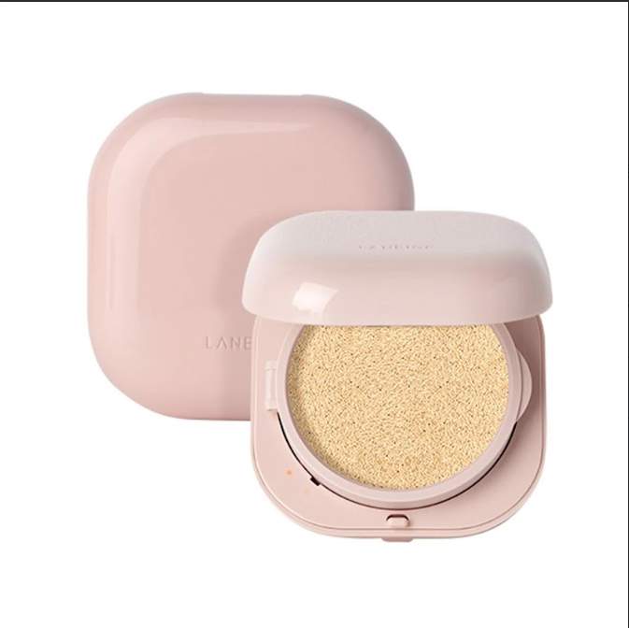 | Laneige | Laneige Neo Cushion Glow 15g | 567.000 đ | 600.000 đ | 5%
3 |  | Laneige | Laneige Neo Foundation Matte 30ml | 816.000 ₫ | 960.000 ₫ | 15%
4 |  | Laneige | Laneige Neo Cushion Matte 15g*2 | 924.000 ₫ | 1.050.000 ₫ | 12%
5 |  | Laneige | Laneige Water Bank Blue HA Emulsion Oily 120ml | 672.400 ₫ | 820.000 ₫ | 18%
6 |  | Laneige | Laneige Water Bank Blue HA Toner Dry 160ml | 631.400 ₫ | 770.000 ₫ | 18%

